상품제안서
옴브로 8K 베이직 곡자형 자동 장우산 | 상품코드: S42532

 |  |  |  |  |  |  | 02-713-8555 | www.synergygift.co.kr
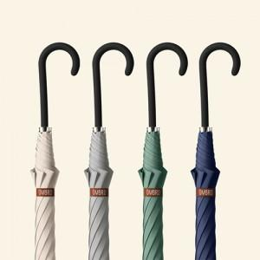

【상세/제작정보】 | <span style="font-size: 14pt;">※ 컬러인쇄 별도문의 바랍니다.</span>

【인쇄/포장옵션】 | [손잡이] 실크, [원단] 원단실크1도 / OPP(비닐)

【공급단가】 | 수량 | 30~ | 100~ | 300~ | 1,000~ | 3,000~
*VAT별도 | 단가 | 9,100원 | 8,750원 | 8,300원 | 7,750원 | 7,550원

【상품 URL】 | https://www.synergygift.co.kr:443/src/goods_detail.php?gdno=42532

